Giá Thị Trường Virtual 360
Bảng Giá Tham Khảo Từ Các Doanh Nghiệp Khác

Doanh Nghiệp | Link | Điểm | Công Nghệ | Giá Dev/dựng tour | Giá Hậu Kỳ | Hosting | Hostpot | Link/Ảnh báo giá
OneTouch Media | https://onetouchmedia.vn/ | 60-80k/Điểm | Canon Eos R/Sony A7RIII + Lens chuyên dụng Full-frame Camera/ / Ảnh. | 24tr700k/1 gói | 4tr5/1 gói |  |  | 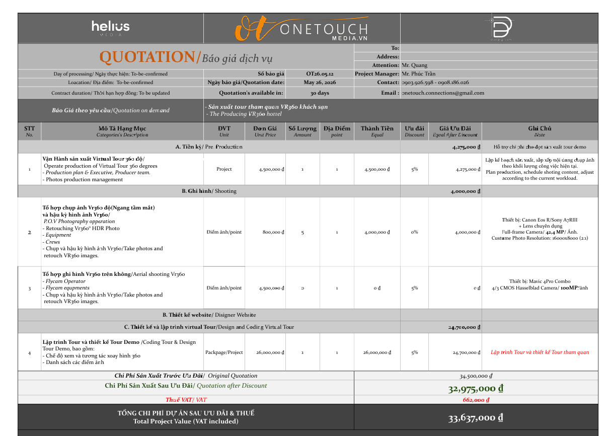
360VR | https://360vr.com.vn/ | 10-30/điểm 30-50/điểm 50-70/điểm - 50tr | Máy Ảnh Canon | 1 điểm 700k (Bao gồm giá tour) | 1 điểm 700k (Bao gồm giá hậu kỳ) | 1 điểm 700k (Bao gồm giá hosting) | 2 điểm 700k (Bao gồm giá hostpot)
Kame | https://kame.asia/ | 500k/ 1 điểm (đã bao gồm hậu kỳ + lập trình tour) |  | 500k/ 1 điểm (đã bao gồm hậu kỳ + lập trình tour) | 500k/ 1 điểm (đã bao gồm hậu kỳ + lập trình tour) | 500k/ 1 điểm (đã bao gồm hậu kỳ + lập trình tour)
VR360 PLUS | https://www.vr360plus.vn/chuyen-muc/tin-tuc-thi-truong/top-4-don-vi-trien-khai-vr360-tot-nhat-tai-viet-nam/7039 | 1.200.000/1 điểm |  | 1 tour/5tr | 320k/ 1 điểm | 1 năm/2tr5 | 1 gói/2tr | https://proposal.vr360.one/q/260527-QK7W?ref=TXIuIFbhu4cgUXVhbmc
vr360 | https://vr360.com.vn/?utm_source=chatgpt.com | 1.000.000/1 điểm |  |  |  |  |  | https://docs.google.com/spreadsheets/d/1KvBiwTqNgAAld-zzHXUHSOx87bZi5SP5yUMlJKjgaD0/edit?gid=831483019#gid=831483019
vr360.ai | https://vr360.ai.vn/bang-gia-dich-vu-phan-mem-thuc-te-ao-vr360/ | Giá theo gói 8.000.000 -> 35.000.000 | Máy ảnh Sony A7R Mark IV Flycam Các thiết bị phụ trợ khác | Có trong gói | Có trong gói | Có trong gói | Có trong gói | https://vr360.ai.vn/bang-gia-dich-vu-phan-mem-thuc-te-ao-vr360/

QUY TRÌNH
I. QUY TRÌNH THỰC HIỆN VIRTUAL 360 TOUR THEO CÁC NHÓM KHÁCH HÀNG RIÊNG BIỆT

STT | Nhóm Khách Hàng | Khảo sát thực tế & Lên kịch bản chi tiết & Thu nhập thông tin | Điểm Quét Cốt Lõi (Hotspots) | Kịch Bản Di Chuyển Chuẩn | Tính Năng Cơ Bản (2 ngày làm việc) | Tính Năng Nâng Cao Thiết kế Hotspot truyền tải Dịch vụ & Tinh thần (7- 10 ngày làm việc bao gồm cả tính năng cơ bản)
1 | Trường học (Mầm non, Tiểu học có yếu tố Quốc tế) | • Một ngày đến tham quan và khảo sát thực tế cơ sở vật chất của trường. Việc khảo sát bao gồm việc quyết định việc sử dụng flycam. • Trò chuyện với người trong bộ máy vận hành để nắm được tinh thần cũng như định hướng và mong muốn của phía nhà trường cho Virtual 360 Tour. • Lên kịch bản sát với mốc thời gian thực hiện quay chụp & các hạng mục cơ sở vật chất cửa trường học. • Kịch bản nêu bật được tinh thần dự án và phù hợp với mong muốn của khách hàng. • Đây là phân khúc phù hợp nhất cho time -lapse, gợi ý cho phía nhà trường. • Gửi kịch bản cho phía nhà trường và chốt phương án. • Thu nhập mọi tư liệu và thông tin từ phía nhà trường nhằm phục vụ cho việc làm tour. | Cổng trường➜ Sảnh ➜ Lớp học (phân theo độ tuổi/ theo môn học) ➜ Khu vui chơi ➜ Phòng đa năng ➜ Thư viện ➜ Sân thể thao ➜ Nhà ăn ➜ Y tế. | Hướng di chuyển từ khu vực quanh cổng trường với bán kính 100m đến cổng trường sau đó sang các hạng mục cơ sở vật chất khác. Luồng di chuyển mô phỏng một ngày đến trường của học sinh qua time-lapse. | • Lọc file hình gốc, bỏ những tấm không cần thiết. • Nối các ảnh lại với nhau và phân luồng di chuyển. • Menu chọn nhanh phòng • Hotspot ảnh/text giới thiệu phòng học | • Hotspot Giáo trình Chuyên sâu: Thiết kế hệ thống popup giới thiệu chi tiết phương pháp học (Montessori, Cambridge...), bằng cấp giáo viên. • Voiceover đa ngôn ngữ: Nhúng tệp âm thanh thuyết minh (Anh/Việt) truyền tải thông điệp giáo dục của trường. • Hotspot Video Thực tế: Nhúng clip ngắn học sinh đang tương tác, thực hành tại lớp. • Soạn file đặt tên điểm ảnh, tên ảnh, soạn nội dung tên hạng mục và tất cả các thông tin hiển thị trong tour bằng tiếng Anh và tiếng Việt. • Form đăng ký tư vấn tuyển sinh trực tuyến.
2 | Khách sạn (3 sao trở lên) | • Một ngày đến tham quan và khảo sát thực tế cơ sở vật chất của khách sạn (đối với nội thành). Nếu là ngoại thành cần kịch bản cuốn gói trước đó kết hợp với 1 - 2 tiếng khảo sát trước khi quét. Việc khảo sát bao gồm việc quyết định việc sử dụng flycam. • Phân loại rõ các hạng mục phòng và các cơ sở vật chất chức năng khác của khách sạn để tối ưu hóa luồng quay, lên ý tưởng cho phù hợp cho kịch bản. • Tận dụng tối đa thời gian quay, linh hoạt trong việc chọn lựa khung hình (ánh sáng, con người,...) • Nắm được tinh thần chính & các dịch vụ đặc sắc/ riêng biệt của khách sạn để lên kịch bản sản phẩm nhấn mạnh các yếu tố này xuyên suốt Virtual Tour • Gửi kịch bản cho phía khách hàng và chốt phương án. • Thu nhập mọi tư liệu và thông tin từ phía khách sạn nhằm phục vụ cho việc làm tour. | Mặt tiền ➜ Sảnh lễ tân ➜ Các hạng phòng (Deluxe, Suite...) ➜ Nhà hàng/Buffet ➜ Phòng Hội nghị/Tiệc cưới./ Chức Năng ➜ Hồ bơi/ Sân thượng | Luồng trải nghiệm của khách từ lúc check-in đến lúc nhận phòng và trải nghiệm dịch vụ đi kèm. | • Lọc file hình gốc, bỏ những tấm không cần thiết. • Nối các ảnh lại với nhau và phân luồng di chuyển theo điều hướng cơ bản. • Hotspot ảnh/text giới thiệu tên hạng phòng. • Nút gọi điện/Zalo đặt phòng | • Hotspot Trải nghiệm Dịch vụ 5 sao: Tạo cổng thông tin popup cho từng hạng phòng (tiện ích minibar, chính sách đón tiễn, giờ check-out). • Soạn file đặt tên điểm ảnh, tên ảnh, soạn nội dung tên hạng mục và tất cả các thông tin hiển thị trong tour bằng ngoại ngữ (VIE/ENG/ES/CN) tùy khách lưu trú của khách sạn • Hệ thống Match-View Layout: Thiết lập nút chuyển đổi không gian phòng hội nghị (giữa chế độ sảnh tiệc cưới và sảnh họp) giữ nguyên góc nhìn. • Menu Tương tác Nhà hàng: Hotspot hiển thị món ăn đặc sắc, mô tả nguyên liệu, giá cả tại khu bàn ăn. • Làm lại những hình ảnh mới khi tư liệu hình ảnh của khách sạn thiếu hoặc không đạt chất lượng để gắn trong tour. • Tích hợp nút "Đặt phòng ngay" link với PMS/OTA.
3 | Khách sạn tình yêu (Love Hotel) | • Một ngày đến tham quan và khảo sát thực tế cơ sở vật chất của khách sạn (đối với nội thành). • Phân loại rõ các hạng mục phòng và các cơ sở vật chất, chức năng khác của khách sạn để tối ưu hóa luồng quay, lên ý tưởng cho phù hợp cho kịch bản. • Kịch bản phải làm nổi bật được các góc độ và sắc thái trải nghiệm trong các hạng phòng 18+ : táo bạo nhưng riêng tư. • KIỂM SOÁT CHẶT CHẼ YẾU TỐ RIÊNG TƯ TRONG QUÁ TRÌNH QUÉT VỚI SỰ HỖ TRỢ TỪ PHÍA KHÁCH SẠN. • Đưa được các dịch vụ đặc sắc/ riêng biệt của khách sạn để nhấn mạnh các yếu tố này xuyên suốt Virtual Tour • Gửi kịch bản cho phía khách ahngf và chốt phương án. | Sảnh check-in kín đáo ➜ Thang máy/Hành lang ➜ Các phòng chủ đề riêng biệt (BDSM, Cổ trang, Vũ trụ...). | Nhấn mạnh vào sự riêng tư. Khách chọn phòng theo "gu"/chủ đề (Concept) ngay từ menu chính. | • Lọc file hình gốc, bỏ những tấm không cần thiết. • Nối các ảnh lại với nhau và phân luồng di chuyển theo điều hướng cơ bản. • Hotspot ảnh/text giới thiệu tên hạng phòng. • Nút gọi điện/Zalo đặt phòng • Album ảnh chi tiết vật dụng | • Nút Day/Night Mode (Đặc trưng): Lập trình nút chuyển đổi ánh sáng (Bật/Tắt hệ đèn LED/Neon huyền ảo) giúp khách cảm nhận rõ tinh thần của phòng chủ đề. • Hotspot Công năng Người lớn: Thiết kế popup tinh tế giới thiệu cách sử dụng các vật dụng đặc thù (bồn tắm jacuzzi, ghế tình yêu, đồ cosplay) bằng hình ảnh nghệ thuật. • Làm lại những hình ảnh mới khi tư liệu hình ảnh của khách sạn thiếu hoặc không đạt chất lượng để gắn trong tour, hoặc cần thêm ảnh đẹp để mô tả nội dung. • Đặt phòng qua Chatbot ẩn danh (Zalo/Messenger) bảo mật thông tin. • Làm mờ biển số xe/khu vực nhạy cảm.
4 | Staycation (nghỉ dưỡng đô thị) | • Một ngày đến tham quan và khảo sát thực tế cơ sở vật chất của staycation (đối với nội thành). • Nắm được tinh thần & phong cạch thiết kế đặc sắc của staycation, lên ý tưởng cho phù hợp cho kịch bản. • Tận dụng tối đa thời gian quay, linh hoạt trong việc chọn lựa khung hình (ánh sáng, nội thất, thiên nhiên, cây cối,...) • Đẩy mạnh các yếu tố ĐẸP & YÊN trong phân khúc lưu trú này. • Có thể áp dụng chế độ time -lapse cho hoạt động 24h • Gửi kịch bản cho phía khách hàng và chốt phương án. | Cảnh quan xung quanh ➜ Lối vào ➜ Phòng khách/Ngủ ➜ Góc chill/Ban công ➜ Tiện ích (Hồ bơi, BBQ). | Tạo cảm giác thư giãn, chữa lành. Luồng đi chậm rãi, tập trung vào không gian nghỉ dưỡng và góc chụp ảnh đẹp. | • Lọc file hình gốc, bỏ những tấm không cần thiết. • Nối các ảnh lại với nhau và phân luồng di chuyển theo điều hướng cơ bản. • Nút gọi điện/Zalo đặt phòng • Tập trung khai thác yếu tố thiết kế và nội thất trong các khung hình. • Định vị Google Maps | • Hotspot Phong cách Sống (Lifestyle): Tạo các điểm nhấn thông tin giới thiệu về gu thiết kế (Minimalism, Indochine...), câu chuyện decor của căn hộ. • Global Audio: Nhúng nhạc nền Lofi/Ambient nhẹ nhàng xuyên suốt toàn tour tạo không khí nghỉ dưỡng. • Hotspot tích hợp ở các dịch vụ: Netflix, Menu ăn uống,... • Nút liên hệ đặt phòng trực tiếp qua Fanpage.
5 | Căn hộ dịch vụ (Chung cư, phòng cho thuê) | • Một ngày đến tham quan và khảo sát thực tế cơ sở vật chất của staycation (đối với nội thành). Nếu là ngoại thành cần kịch bản cuốn gói trước đó kết hợp với 1 - 2 tiếng khảo sát trước khi quét. Việc khảo sát bao gồm việc quyết định việc sử dụng flycam. • Ở phân khúc này, các yếu tối cảnh quan đô thị/ tiện ích xung quanh quan trọng không kém cơ sở vật chất chính. • Tận dụng tối đa thời gian quay, linh hoạt trong việc chọn lựa khung hình (ánh sáng, nội thất, thiên nhiên, cây cối,...) • Gửi kịch bản cho phía khách hàng và chốt phương án. | Lối vào tòa nhà ➜ Khu thang máy/Vân tay ➜ Chi tiết căn hộ ➜ Khu giặt phơi ➜ Tiện ích nội khu ➜ Xung quanh căn hộ (100m quanh đó) ➜ Bãi xe. | Tập trung vào tính tiện nghi, an ninh và công năng sử dụng thực tế cho khách thuê dài hạn. | • Lọc file hình gốc, bỏ những tấm không cần thiết. • Nối các ảnh lại với nhau và phân luồng di chuyển theo điều hướng cơ bản thể hiện các hạng mục cơ sở trong căn hộ và ngoài căn hộ. • Nút gọi điện/Zalo liên hệ chủ căn hộ. • Định vị Google Maps | • Hotspot Thiết bị Thông minh: Thiết kế video/ảnh popup hướng dẫn sử dụng khóa vân tay, bếp từ, hệ thống điện thông minh, giàn phơi đồ. • Plugin Measurement chuyên sâu: Đo đạc trực quan kích thước trần, cửa, tủ để khách thuê tính toán việc đem thêm đồ đạc cá nhân. • Hotspot các tiện ích nội khu và các khu vực xung quanh, bán kính 100m • Link cập nhật giỏ hàng phòng trống thời gian thực và liên hệ chủ nhà.
6 | Co-working space | • Một ngày đến tham quan và khảo sát thực tế cơ sở vật chất của khu phức hợp văn phòng cho thuê. Việc khảo sát bao gồm việc quyết định việc sử dụng flycam. • Tùy theo cấu trúc thiết kế, cơ sở vật chất của văn phòng cho thuê để lên kịch bản phù hợp. Xác định đó là dạng văn phòng trong tòa nhà, hay văn phòng đa năng phức hợp. Bám sát tinh thần này để lên kịch bản phù hợp và tối ưu hóa các góc quay. • Tận dụng tối đa thời gian quay, linh hoạt trong việc chọn lựa khung hình (ánh sáng, nội thất, con người, cây cối,...) • Gửi kịch bản cho phía khách hàng và chốt phương án. | Xung quanh văn phòng (100m) ➜ Cổng chính ➜ Sảnh lễ tân ➜ Thang máy ➜ Khu vực ghế tự do (Hot-desk) ➜ Phòng họp ➜ Văn phòng riêng ➜ Khu Pantry/Cà phê ➜ Phòng gym ➜ Phòng chức năng ➜ Bãi đỗ xe | Thể hiện môi trường làm việc năng động, chuyên nghiệp và kết nối. | • Lọc file hình gốc, bỏ những tấm không cần thiết. • Nối các ảnh lại với nhau và phân luồng di chuyển theo điều hướng cơ bản thể hiện các hạng mục cơ sở vật chất trong tòa nhà/ khu văn phòng phức hợp. • Nút gọi điện/Zalo liên hệ quản lý văn phòng • Định vị Google Maps • Sơ đồ chỗ ngồi | • Hotspot Tiện ích Văn phòng: Cài đặt các điểm thông tin chi tiết về gói dịch vụ (in ấn miễn phí, trà/cà phê tại pantry, đường truyền internet tốc độ cao). • Hotspot cụ thể thông tin các tiện ích chung: phòng họp, phòng gym, thông tin các công ty hiện tại trong cùng khu/ tòa nhà. • Soạn file đặt tên điểm ảnh, tên ảnh, soạn nội dung tên hạng mục và tất cả các thông tin hiển thị trong tour bằng tiếng Anh và tiếng Việt. • Hotspot tiện ích nội tòa nhà và khu vực xung quanh tòa nhà với bán kính 100km (quán ăn, quán cà phê, cửa hàng tiện lợi,...) • Hotspot Phân loại Trạng thái: Tạo các nhãn màu động đè lên vị trí bàn làm việc (Xanh: Còn trống, Đỏ: Đã có doanh nghiệp thuê dài hạn).
7 | Homestay (Mạnh yếu tố thiên nhiên) | • Một ngày đến tham quan và khảo sát thực tế cơ sở vật chất của staycation (đối với nội thành). Nếu là ngoại thành cần kịch bản cuốn gói trước đó kết hợp với 1 - 2 tiếng khảo sát trước khi quét. Phân khúc này rất cần thiết sử dụng flycam, xin ý kiến khách hàng và đề nghị khách hàng chuẩn bị giấy tờ (cần thiết). • Nắm được tinh thần, câu chuyện, phong cách thiết kế đặc sắc & các dịch vụ lưu trú độc đáo của homestay, lên ý tưởng cho phù hợp cho kịch bản. • Tận dụng tối đa thời gian quay, linh hoạt trong việc chọn lựa khung hình (ánh sáng, nội thất, thiên nhiên, cây cối, con người,...). TRONG ĐÓ YẾU TỐ THIÊN NHIÊN ĐƯỢC ĐẨY MẠNH HÀNG ĐẦU. • Có thể áp dụng chế độ time -lapse cho hoạt động 24h • Gửi kịch bản cho phía khách hàng và chốt phương án. | Flycam tổng thể ➜ Lối đi đến homestay (khoảng 100m) ➜ Cổng chào ➜ Nhà chính ➜ Sân vườn/BBQ/Bãi cỏ ➜ Ao hồ/Chòi câu/ Bãi cỏ/Hồ bơi ➜ Hiên nhà ➜ Các hạng phòng ➜ Bếp chung ➜ NVS Chung ➜ Góc phòng nhìn ra thiên nhiên. | Dẫn dắt từ không gian rộng lớn, khoáng đạt bên ngoài vào không gian nghỉ ngơi bên trong. Nhấn mạnh yếu tố chữa lành (healing). | • Lọc file hình gốc, bỏ những tấm không cần thiết. • Nối các ảnh lại với nhau và phân luồng di chuyển theo điều hướng cơ bản. • Nút gọi điện/Zalo đặt phòng • Tập trung khai thác yếu tố thiên nhiên và cơ sở vật chất. • Định vị vị trí Google Maps trên tour | • Hotspot Nhịp sống & Hoạt động: Thiết kế các điểm tương tác tại ao cá, sân vườn thể hiện album/video khách thật đang chèo SUP, nướng BBQ, đốt lửa trại ban đêm. • Hotspot mô tả dịch vụ chuyên sâu: chi tiết tất cả những thông tin dịch vụ của nơi lưu trú • Đẩy mạnh yếu tố độc bản và phong cách kiến trúc, nội thất. • Soạn file đặt tên điểm ảnh, tên ảnh, soạn nội dung tên hạng mục và tất cả các thông tin hiển thị trong tour bằng ngoại ngữ (VIE/ENG/ES/CN) tùy khách lưu trú của homestay. • Làm lại những hình ảnh mới khi tư liệu hình ảnh của khách sạn thiếu hoặc không đạt chất lượng để gắn trong tour, hoặc cần thêm ảnh đẹp để mô tả nội dung. • Hệ thống Scene Audio sinh thái: Chèn âm thanh tiếng chim hót ở vườn, tiếng nước chảy ở ao để khơi gợi tinh thần "chữa lành". • Hotspot cẩm nang du lịch bản địa, dịch vụ thuê xe, kết nối các điểm check-in lân cận

II. QUY TRÌNH VẬN HÀNH DỰ ÁN VIRTUAL 360 TOUR QUY CHUẨN & QUY TRÌNH LÀM HẬU KỲ
 |  |  |  | 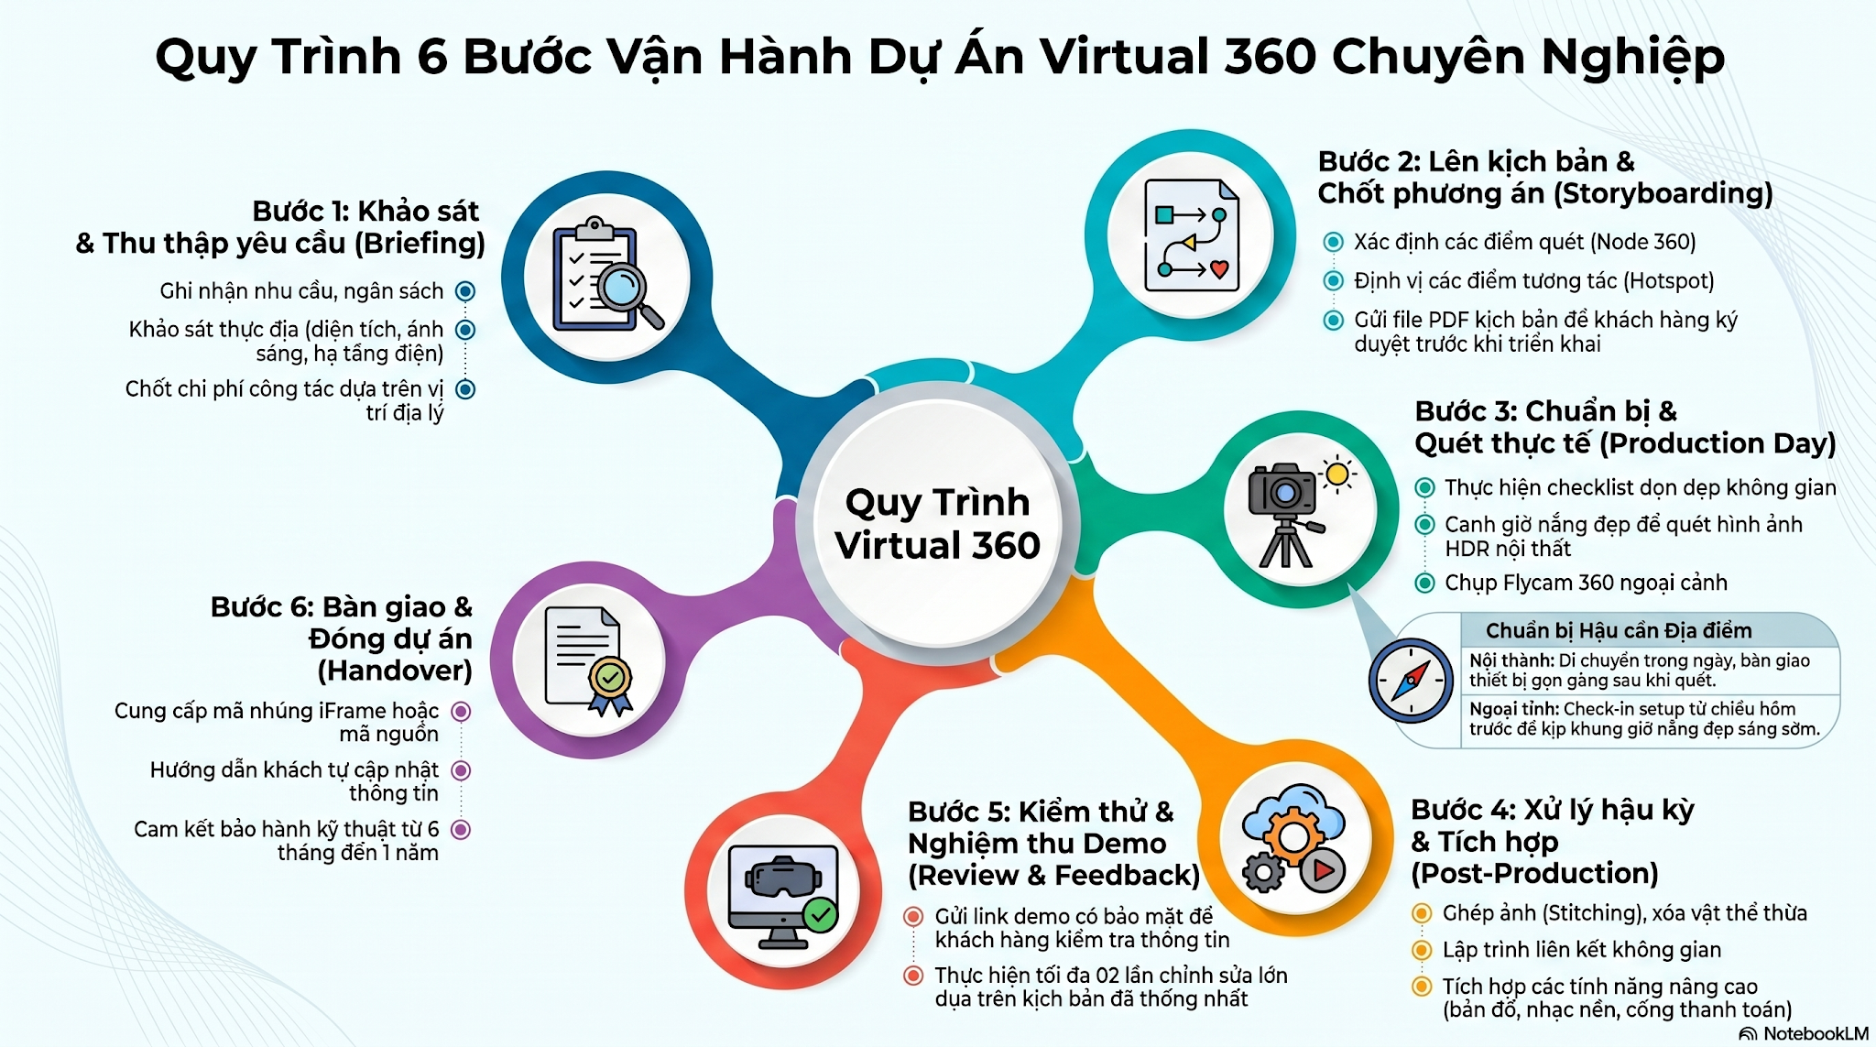

III. PHÂN CÔNG NHÂN SỰ HẬU KỲ THEO QUY TRÌNH TRONG VIRTUAL 360 TOUR

IV. DANH SÁCH KIỂM TRA CHẤT LƯỢNG TRƯỚC KHI BÀN GIAO

STT | Hạng mục kiểm tra | Nội dung chi tiết cần rà soát | Trạng thái (Đạt / Không) | Ghi chú / Lỗi phát sinh
1 | Rà soát Nội dung & Ngôn ngữ (Đối chiếu kịch bản gốc) |  | FALSE
2026-01-01 | Kiểm tra độ chính xác | Đảm bảo tên các điểm quét (Node 360), danh mục và dịch vụ trên tour khớp hoàn toàn với kịch bản file PDF đã chốt. | FALSE
2026-02-01 | Nội dung đa ngôn ngữ | Rà soát kỹ lỗi chính tả, ngữ pháp của các nội dung nhập thủ công (2-4 thứ tiếng, bao gồm cả tiếng Trung). | FALSE
2026-03-01 | Kiểm tra Hotspot | Xác nhận các điểm chèn Hotspot (thông tin, video, link đặt phòng) đã hiển thị đúng vị trí và nội dung. | FALSE
2 | Kiểm tra Luồng di chuyển & Trải nghiệm (Góc độ Người xem) |  | FALSE
2026-01-02 | Đăng nhập tài khoản | Tuyệt đối dùng tài khoản người xem (viewer), không dùng tài khoản chỉnh sửa để rà soát lỗi hiển thị thực tế. | FALSE
2026-02-02 | Luồng di chuyển (Navigation) | Kiểm tra các liên kết không gian xem luồng đi có hợp lý và logic như thiết kế hay không. | FALSE
2026-03-02 | Góc nhìn mặc định (Default View) | Đảm bảo khi vào Scene mới, góc nhìn đầu tiên là góc đẹp nhất, không quay mặt vào tường hay góc tối. | FALSE
2026-04-02 | Giao diện thiết bị di động | Bật chế độ giả lập Mobile kiểm tra menu, sơ đồ tầng, nút bấm có bị che khuất hay quá nhỏ không. | FALSE
3 | Rà soát Lỗi Kỹ thuật & Sự cố hệ thống (Đặc thù Panoee) |  | FALSE
2026-01-03 | Kiểm tra độ trễ (Lag) | Test tốc độ tải trang, chuyển cảnh xem có bị khựng hoặc mất kết nối hình ảnh/nhạc nền do Panoee không ổn định. | FALSE
2026-02-03 | Tính năng nâng cao | Đảm bảo sơ đồ 2D (Floorplan), radar định hướng, đổi cảnh (Day/Night) hoạt động chính xác. | FALSE
4 | Chuẩn bị đóng gói Demo (Bước 5 & 6) |  | FALSE
2026-01-04 | Bảo mật dự án | Xác nhận link chạy thử đã được khóa mật khẩu an toàn hoặc gắn watermark bảo vệ bản quyền. | FALSE
2026-02-04 | Tài liệu đi kèm | Hoàn thiện tài liệu bổ sung, tài liệu hướng dẫn điều hướng/cập nhật thông tin để gửi khách hàng. | FALSE

